Etablissements La VAGA


Cliquez sur l'image pour avoir tous les établissements de La VAGA

Hauts-de-France
Acteurs de la protection de l'enfance par région |  | Appel à projets

Région | Département | Département | Date | Association | Type | Places / Mesures | Nature
 |  | Aisne |  |  | Aucun depuis 2020
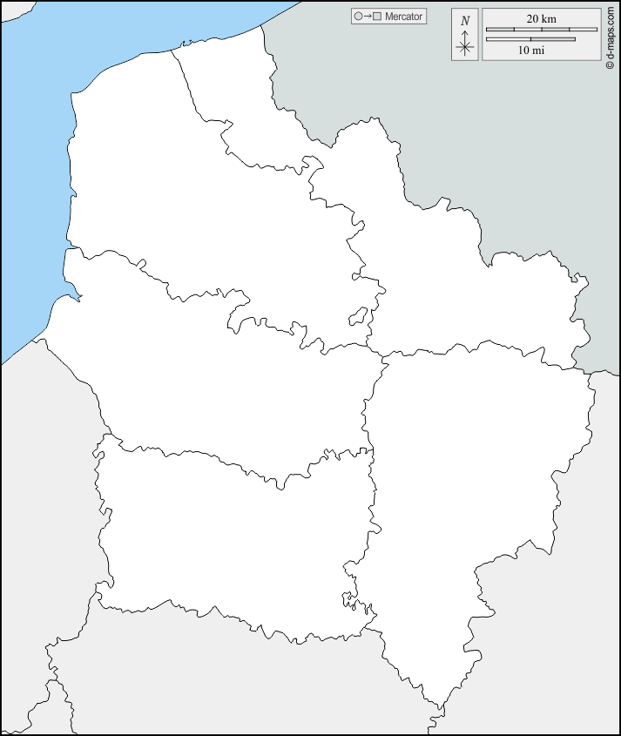 Hauts-de-France | Aisne - 02 | Nord | Mar-23 | / | EQMO | 4
 |  | Nord | Mar-23 | / | Hébergements | 970
 | Nord - 59 | Somme | 2023-01-26 | La Nouvelle Forge | Lieu de Vie et d'accueil
 |  | Somme | 2023-02-15 | / | AEMO
 | Oise - 60

 | Pas-de-Calais - 62

 | Somme - 80

Légende : | 'Pin' : Etablissement tenu par un acteur important

 | Logo Maison : Etablissement tenu par un acteur non-important ou par le département

Ile-de-France
Acteurs de la protection de l'enfance par région |  | Appel à projets

Région | Département | Département | Date | Association | Type | Places / Mesures | Nature
 |  | Seine St Denis |  |  | Aucun depuis 2020
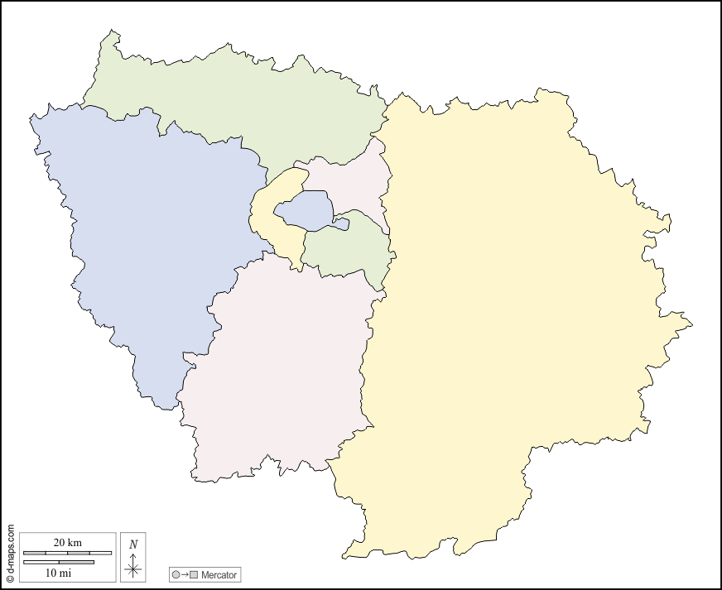 Ile-de-France | Paris - 75 | Val d'Oise | 2019 | La VAGA | MNA + PAD | 420
 |  | Paris | 2018 | La VAGA | Visite Médiatisée
 | Seine-Et-Marne - 77 | Paris | 2023-10-09 |  | MECS Fratries | 120
 |  | Hauts-de-Seine | 2023-03-24 | / | Maion | 70
 | Yvelines - 78 | Val de Marne | 2021-03-15 | / | Cas Complexes | 40
 |  | Hauts-de-Seine | 2020-10-02 | / | MNA | 200
 | Essonne - 91 | Yvelines | 2022-09-29 | SOS Villages d'Enfants | Village d'enfants | 250
 |  | Yvelines | 2023-02-27 |  | AEMO | 550
 | Hauts-De-Seine - 92 | Hauts-de-Seine | 2023-03-24 |  | MECS | 30
 |  | Hauts-de-Seine | 2023-03-24 |  | Accueil de Jour | 40
 | Seine-Saint-Denis - 93 | Yvelines |  |  | MNA | 600

 | Val-De-Marne - 94

 | Val-d'Oise - 95

Légende : | 'Pin' : Etablissement tenu par un acteur important

 | Logo Maison : Etablissement tenu par un acteur non-important ou par le département

Centre-Val de Loire
Acteurs de la protection de l'enfance par région |  | Appel à projets

Région | Département | Département | Date | Association | Type | Places / Mesures | Nature
 |  | Indre et Loire |  |  | Aucun depuis 2020
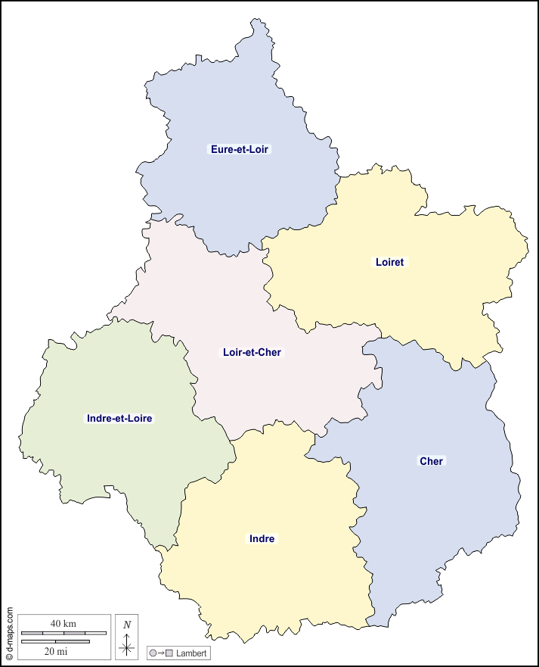 Centre-Val de Loire | Cher - 18 | Eure et Loir | 2023-02-09 |  | PEAD | 12
 |  | Eure et Loir | 2023-02-28 | / | Accueil de Jour | 12
 | Eure-et-Loir - 28 | Loiret | 2023-07-13 |  | Cas Complexes
 |  | Loiret |  |  | Village d'Enfants | 100
 | Indre - 36

 | Indre-et-Loire - 37

 | Loir-et-Cher - 41

 | Loiret - 45

Légende : | 'Pin' : Etablissement tenu par un acteur important

 | Logo Maison : Etablissement tenu par un acteur non-important ou par le département

Normandie
Acteurs de la protection de l'enfance par région |  | Appel à projets

Région | Département | Département | Date | Association | Type | Places / Mesures | Nature
 |  | Manche | 2023-09-27 |  | MNA | 50
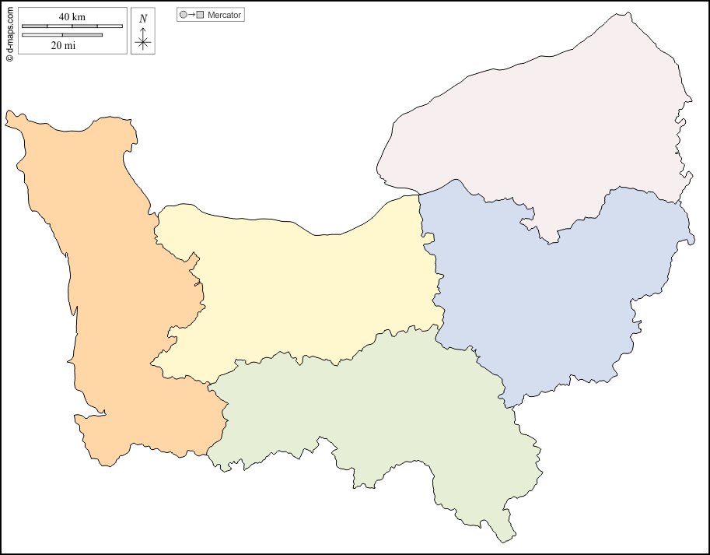 Normandie | Calvados - 14

 | Eure - 27

 | Manche - 50

 | Orne - 61

 | Seine Maritime - 76

Légende : | 'Pin' : Etablissement tenu par un acteur important

 | Logo Maison : Etablissement tenu par un acteur non-important ou par le département

Bretagne
Acteurs de la protection de l'enfance par région |  | Appel à projets

Région | Département | Département | Date | Association | Type | Places / Mesures | Nature
 |  | Cotes d'Armor | Jan-23 | Groupe SOS | PAD
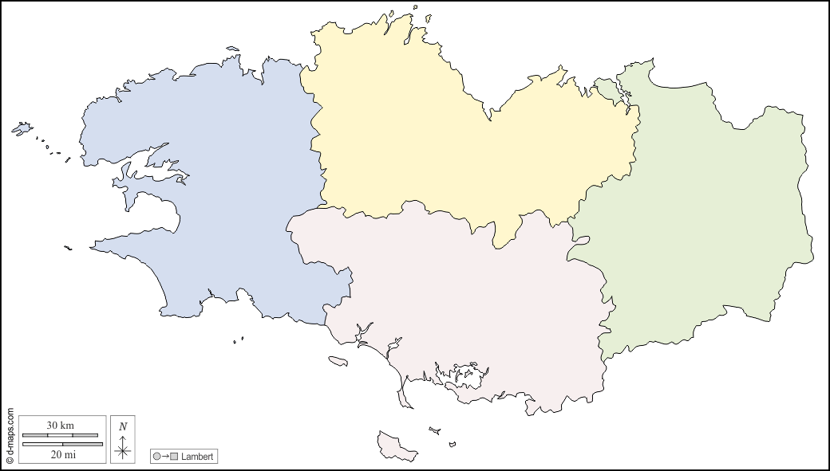 Bretagne | Côtes d'Armor - 22 | Cotes d'Armor | 2023-07-13 | / | MNA | 10
 |  | Cotes d'Armor | 2023-07-13 | / | MNA | 30
 | Finistère - 29 | Morbihan | 2021-09-24 | / | MECS Frateries | 60
 |  | Ille-et-Vilaine | 2018-05-12 | / | MNA | 136
 | Ille-et-Vilaine - 35 | Morbihan | 2023-10-16 | / | AEMO | 369

 | Morbihan - 56

Légende : | 'Pin' : Etablissement tenu par un acteur important

 | Logo Maison : Etablissement tenu par un acteur non-important ou par le département

Bourgogne-Franche-Comté
Acteurs de la protection de l'enfance par région |  | Appel à projets

Région | Département | Département | Date | Association | Type | Places / Mesures | Nature
 |  | Jura | 2020 | La VAGA | PAD | 75
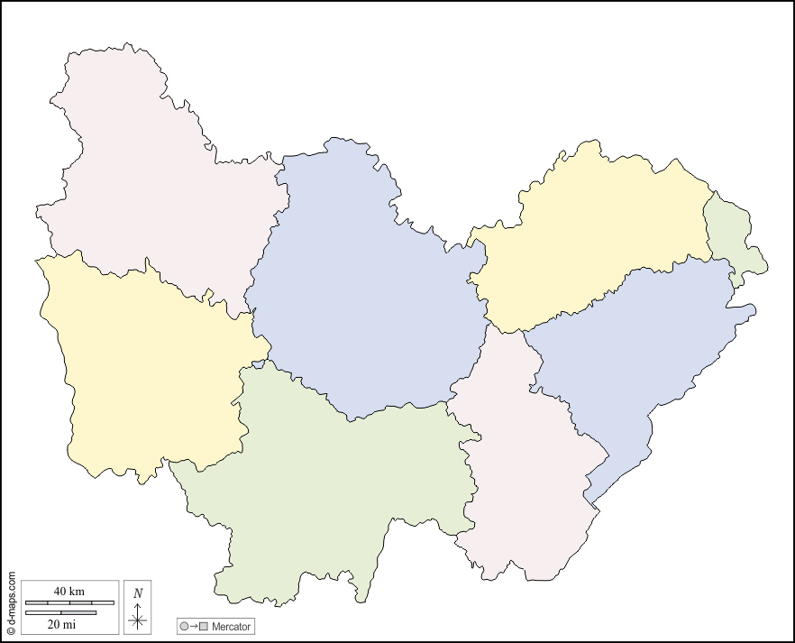 Bourgogne-Franche-Comté | Côte-d'Or - 21 | Jura | 2023-04-20 | Action Enfance | Village d'enfants | 60
 |  | Côte d'Or | 2023-06-05 | / | MNA | 88
 | Doubs - 25 | Saône et Loire | 2023-09-29 | / | Village d'enfants | 48
 |  | Doubs | 2023-05-02 |  | Cas Complexes | 12
 | Jura - 39 | Doubs | 2022-04-01 | SOS Villages d'Enfants | Village d'enfants | 100

 | Nièvre - 58

 | Haute-Saône - 70

 | Saône-et-Loire - 71

 | Yonne - 89

 | Territoire de Belfort - 90

Légende : | 'Pin' : Etablissement tenu par un acteur important

 | Logo Maison : Etablissement tenu par un acteur non-important ou par le département

Pays de la Loire
Acteurs de la protection de l'enfance par région |  | Appel à projets

Région | Département | Département | Date | Association | Type | Places / Mesures | Nature
 |  | Loire Atlantique | 2018 | La VAGA | EQMO | 15
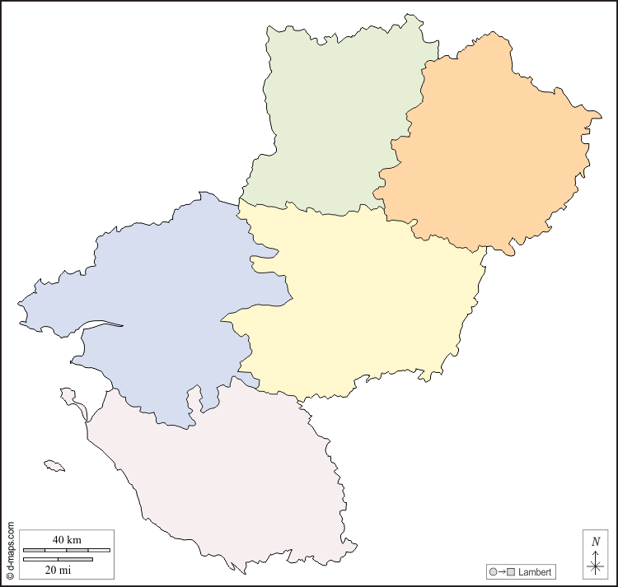 Pays de la Loire | Loire-Atlantique - 44 | Loire Atlantique | 2023-07-05 | / | MNA | 200
 |  | Maine et Loire | 2018-03-01 | / | MNA | 400
 | Maine et Loire - 49 | Mayenne | 2023-09-25 | / | Cas Complexes
 |  | Sarthe | 2018-10-01 | / | PEAD | 60
 | Mayenne - 53 | Loire Atlantique | 2022-10-21 | / | Village d'enfants | 100
 |  | Sarthe | 2023-09-22 | / | EQMO |  | AMI
 | Sarthe - 72

 | Vendée - 85

Légende : | 'Pin' : Etablissement tenu par un acteur important

 | Logo Maison : Etablissement tenu par un acteur non-important ou par le département

Grand-Est
Acteurs de la protection de l'enfance par région |  | Appel à projets

Région | Département | Département | Date | Association | Type | Places / Mesures | Nature
 |  | Ardennes | 2023 | Groupe SOS | MECS | 55
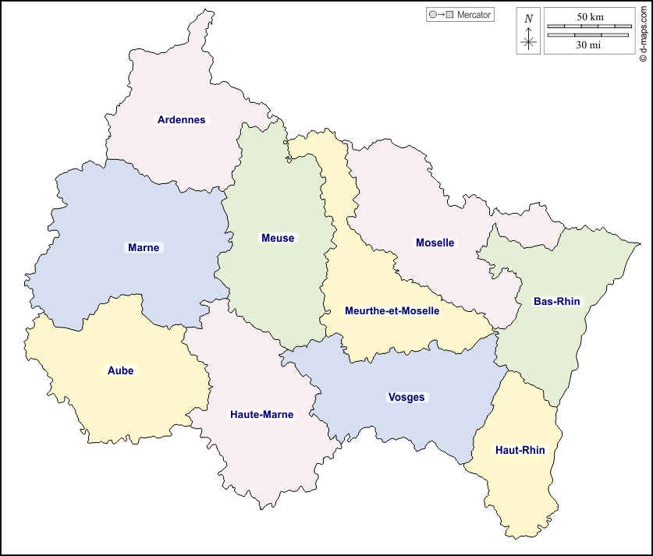 Grand-Est | Ardennes - 08 | Aube |  |  | Aucun depuis 2020
 |  | Vosges | 2023-09-29 | / | MECS + PEAD + Accueil Parental | 34
 | Aube - 10 | Vosges | 2023-06-01 | / | Village d'enfants | 2 x 50
 |  | Vosges | 2023-03-06 | / | Lieu de Vie et Accueil
 | Marne - 51 | Vosges | 2021-07-26 | / | MECS et Accueil Parental | 20
 |  | Moselle | 2023-01-31 | / | Médiation Familiale
 | Haute-Marne - 52 | Haute-Marne | 2018-03-23 | / | Hébergement | 20
 |  | Meurthe-et-Moselle | 2022-05-01 | Sauvegarde Meusienne | AEMO | 75
 | Meurthe-et-Moselle - 54 | Meurthe-et-Moselle | 2022-05-01 | Les Amis de la Chaumière | AEMO | 145

 | Meuse - 55

 | Moselle - 57

 | Bas-Rhin - 67

 | Haut-Rhin - 68

 | Vosges - 88

Légende : | 'Pin' : Etablissement tenu par un acteur important

 | Logo Maison : Etablissement tenu par un acteur non-important ou par le département

Auvergne-Rhone-Alpes
Acteurs de la protection de l'enfance par région |  | Appel à projets

Région | Département | Département | Date | Association | Type | Places / Mesures | Nature
 |  | Rhône | 2020 | Acoléa | AEMO
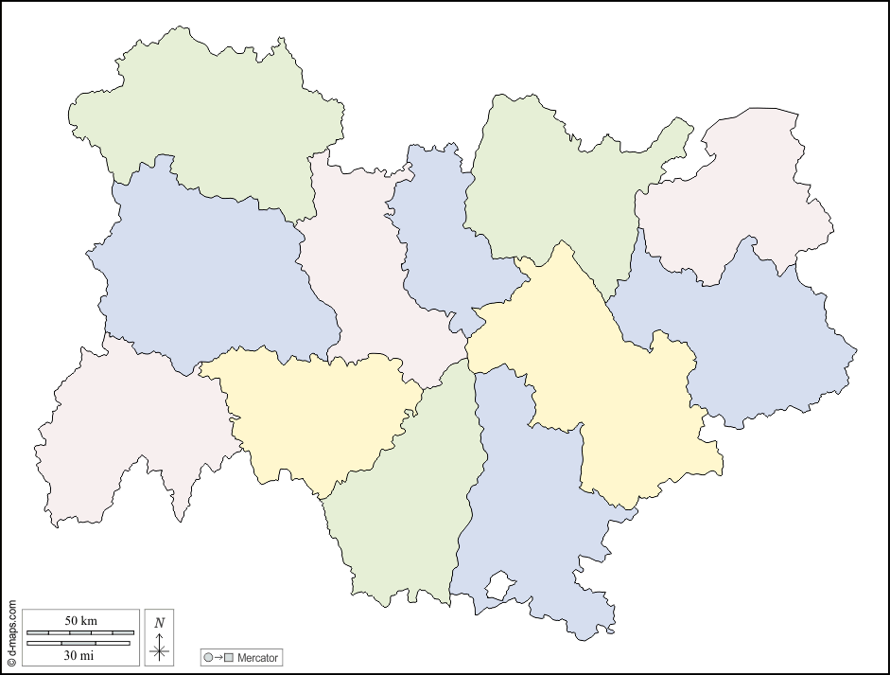 Auvergne-Rhone-Alpes | Ain - 01 | Rhône | 2023 | Acoléa | Foyer pour ado complexes | 12
 |  | Drome | 2023-01-12 | / | AEMO | 54
 | Allier - 03 | Drome | 2018-03-23 | / | PAD | 43
 |  | Drome | 2019-02-15 | / | Centre Parental | 14
 | Ardèche - 07 | Drome | 2019-05-17 | / | Autonomie | 35
 |  | Drome | 2019-01-29 | / | PAD | 30
 | Cantal - 15 | Isère | 2020 | / | Médiation Familiale
 |  | Ardèche |  |  | Aucun depuis 2020
 | Drome - 26 | Savoie | 2021-01-30 | La Sauvegarde des Savoie | MNA | 51
 |  | Puy de Dome | 2022-09-30 | / | Visite Médiatisée
 | Isère - 38 | Haute Loire | 2022-05-05 | / | Visite Médiatisée | 43
 |  | Savoie | 2023-09-30 | / | MNA | 40
 | Loire - 42

 | Haute-Loire - 43

 | Puy-De-Dôme - 63

 | Rhone - 69

 | Savoie - 73

 | Haute-Savoie - 74

Légende : | 'Pin' : Etablissement tenu par un acteur important

 | Logo Maison : Etablissement tenu par un acteur non-important ou par le département

Nouvelle-Aquitaine
Acteurs de la protection de l'enfance par région |  | Appel à projets

Région | Département | Département | Date | Association | Type | Places / Mesures | Nature
 |  | Haute-Vienne | 2023 | Don Bosco | PAD | 60
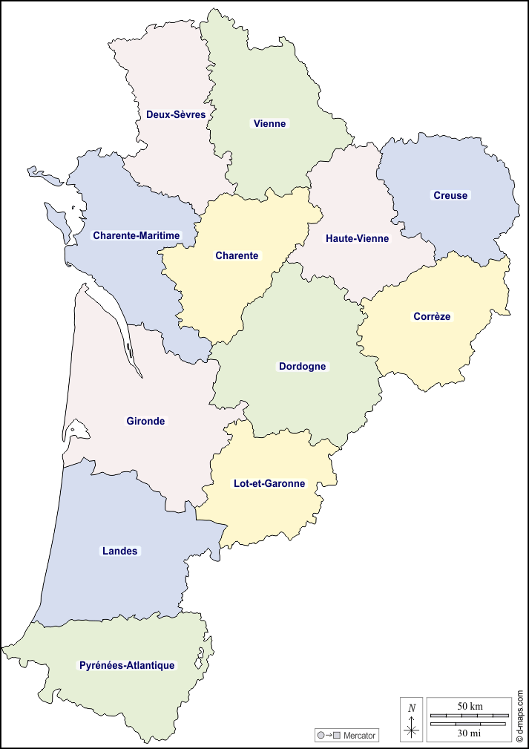 Nouvelle-Aquitaine | Charente - 16 | Haute-Vienne | 2023 | Alsea (Sauvegarde) | AEMO
 |  | Haute-Vienne | 2018 | Don Bosco | MNA | 35
 | Charente-Maritime - 17 | Pyrénées Atlantiques | 2023-04-28 | / | Visite Médiatisée + Accueil de Jour
 |  | Pyrénées Atlantiques | 2021-04-08 | / | MECS Frateries | 40
 | Corrèze - 19 | Haute-Vienne | 2023-07-11 | / | Cas Complexes | 25
 |  | Haute-Vienne | 2022-09-06 | / | Lieu de vie et accueil | 5
 | Creuse - 23 | Landes | 2023-06-23 | / | EQMO |  | AMI

 | Dordogne - 24

 | Gironde - 33

 | Landes - 40

 | Lot-et-Garonne - 47

 | Pyrénées-Atlantiques - 64

 | Deux-Sèvres - 79

 | Vienne - 86

 | Haute-Vienne - 87

Légende : | 'Pin' : Etablissement tenu par un acteur important

 | Logo Maison : Etablissement tenu par un acteur non-important ou par le département

Occitanie
Acteurs de la protection de l'enfance par région |  | Appel à projets

Région | Département | Département | Date | Association | Type | Places / Mesures | Nature
 |  | Ariège | 2023-07-17 | / | PAD | 40
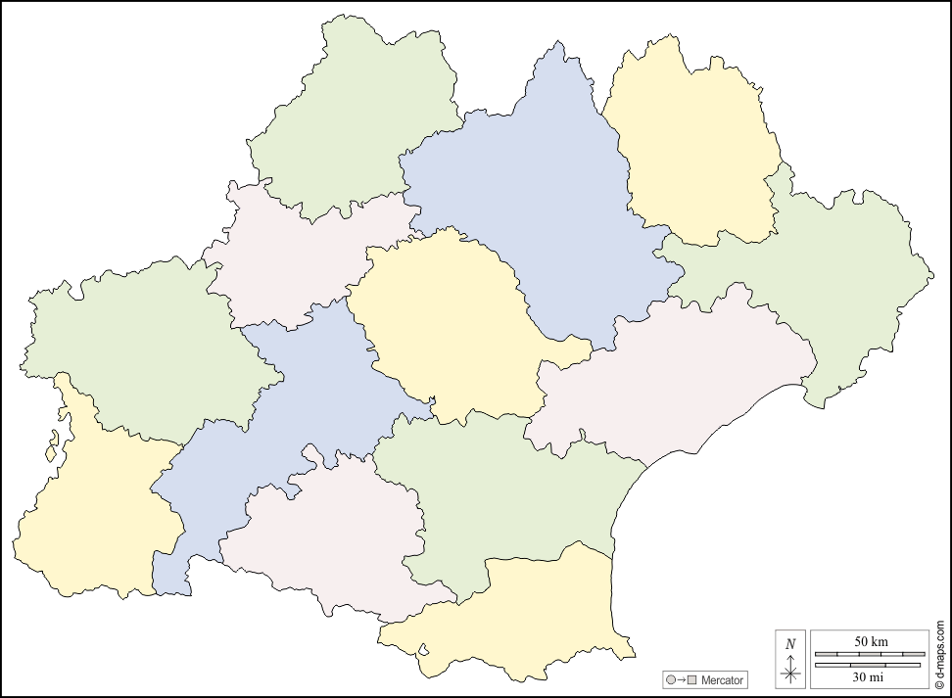 Occitanie | Ariège - 09 | Pyrénées Orientales | 2020 | / | Visite Médiatisée | 20
 |  | Hautes Pyrénées | 2023-07-14 | / | PAD + SAFR | 40
 | Aude - 11 | Haute Garonne | 2018-06-11 | / | Autonomie | 100
 |  | Lot | 2023-09-20 | / | MNA | 45
 | Aveyron - 12

 | Gard - 30

 | Haute-Garonne - 31

 | Gers - 32

 | Hérault - 34

 | Lot - 46

 | Lozère - 48

 | Hautes-Pyrénées - 65

 | Pyrénées-Orientales - 66

 | Tarn - 81

 | Tarn-et-Garonne 82

Légende : | 'Pin' : Etablissement tenu par un acteur important

 | Logo Maison : Etablissement tenu par un acteur non-important ou par le département

PACA
Acteurs de la protection de l'enfance par région |  | Appel à projets

Région | Département | Département | Date | Association | Type | Places / Mesures | Nature
 |  | Var | 2023-09-15 | / | Hébergement | 80
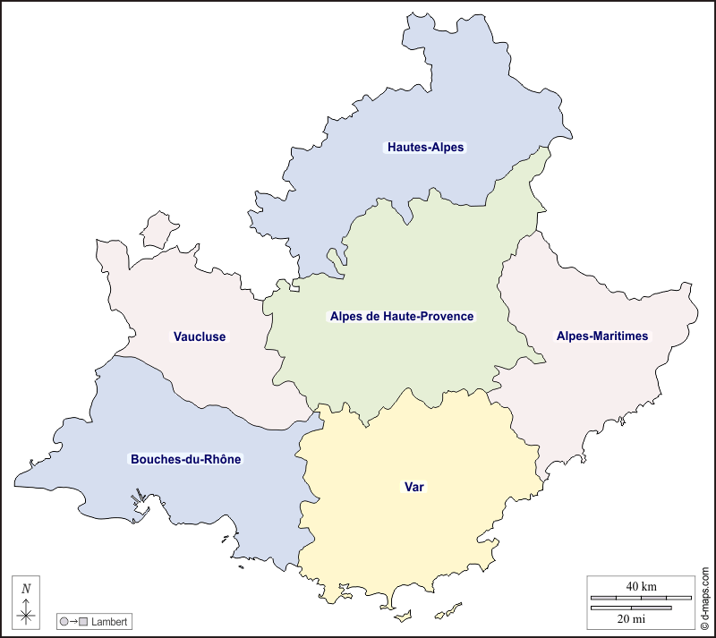 PACA | Alpes-de-Haute-Provence - 04 | Var | 2023-09-15 | / | Pouponnière | 12
 |  | Vaucluse | 2023-05-22 | / | Médiation Familiale
 | Hautes-Alpes - 05 | Vaucluse | 2023-03-08 | / | PAD | 50

 | Alpes-Maritimes - 06

 | Bouches-du-Rhône - 13

 | Var - 83

 | Vaucluse - 84

Légende : | 'Pin' : Etablissement tenu par un acteur important

 | Logo Maison : Etablissement tenu par un acteur non-important ou par le département

Internationnal
Suisse | Belgique | Luxembourg

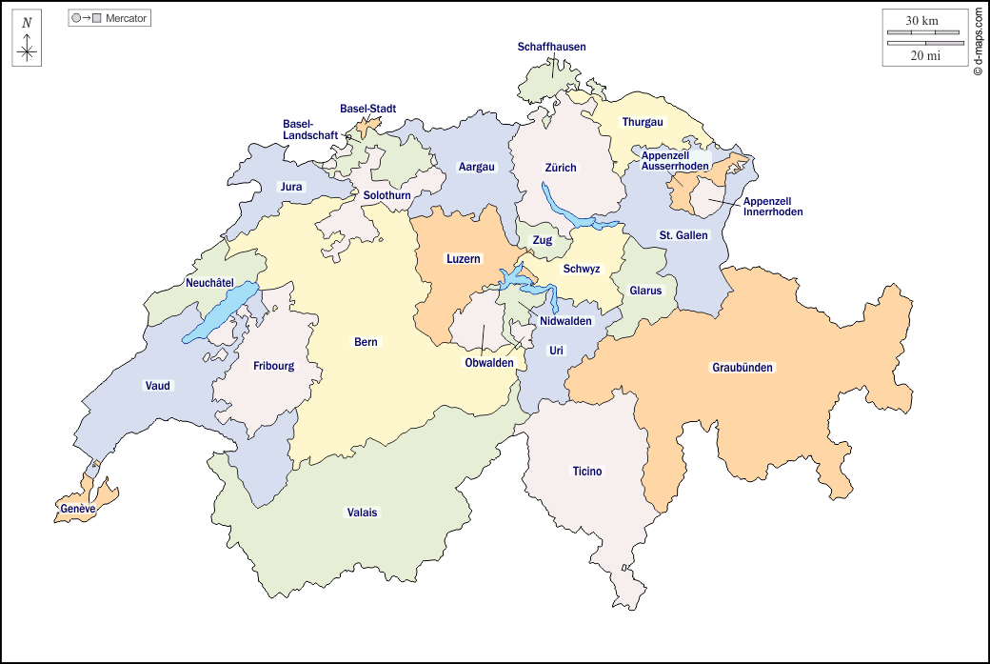 | 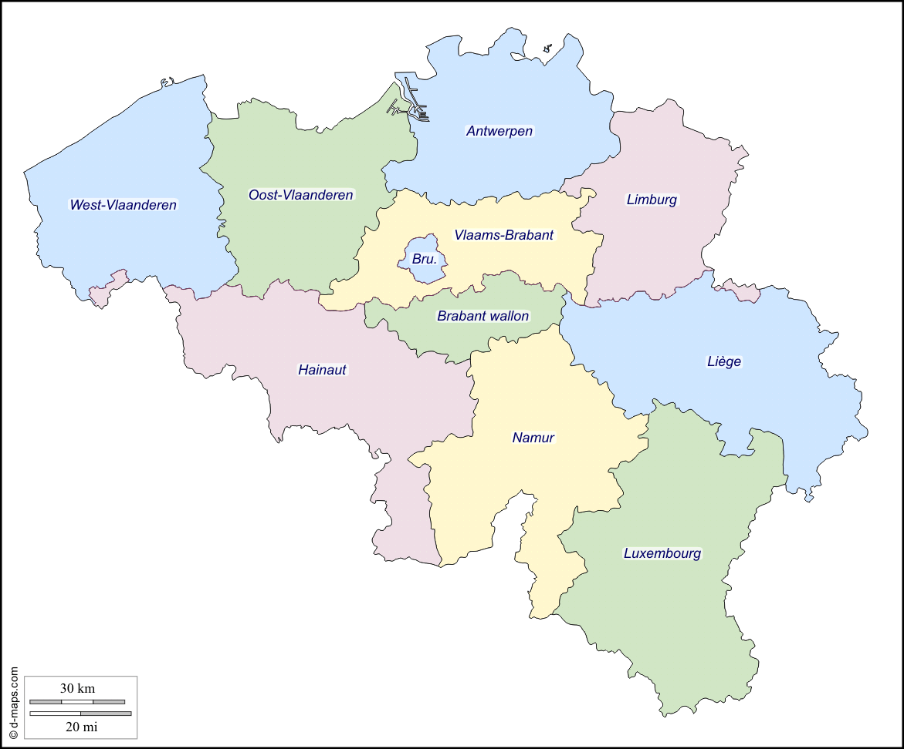 | 